Sheet1
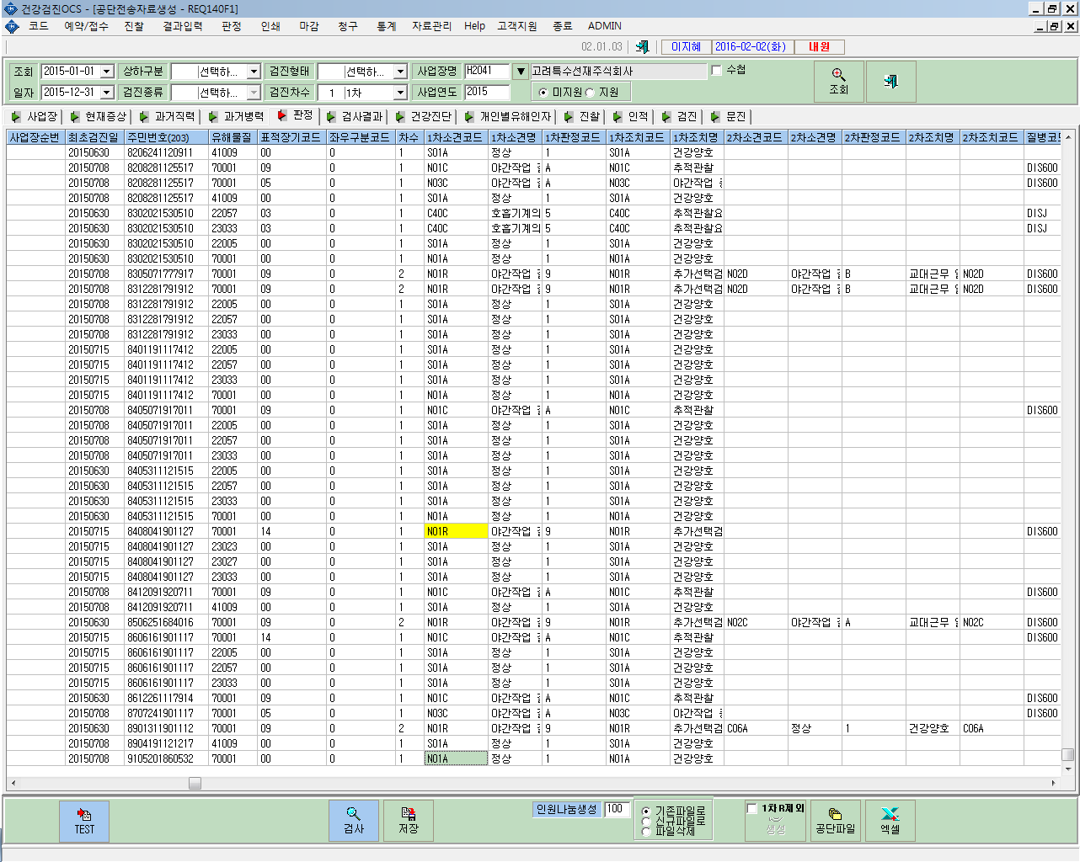

126473281 | 한초석님

